상품제안서
나빌레라 LED 자개 스틱 전통문양 USB (8G~32G) | 상품코드: S45371

 |  |  |  |  |  |  | 02-713-8555 | www.synergygift.co.kr
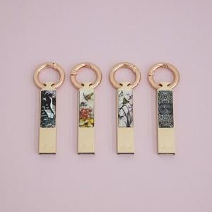

【상세/제작정보】

【인쇄/포장옵션】 | 레이저 / 포장지포장

【공급단가】 | 수량 | 20~ | 100~ | 300~ | 500~ | 1,000~
*VAT별도 | 8G | 15,620원 | 15,250원 | 14,620원 | 14,250원 | 13,870원
 | 16G | 16,870원 | 16,470원 | 15,790원 | 15,390원 | 14,980원
 | 32G | 18,120원 | 17,690원 | 16,960원 | 16,530원 | 16,090원

【상품 URL】 | https://www.synergygift.co.kr:443/src/goods_detail.php?gdno=45371

